応募用紙・個人
第12回 懸賞作文
 |  |  |  |  |  |  |  |  | ※主催者記入欄
 |  |  |  |  |  |  |  | 作品№ :
小さな助け合いの物語賞
 |  |  |  |  |  |  |  | 応募用紙 個人用

① 表題 （タイトル）
フリガナ
② 氏名
③ 郵便番号
④ 住所 | 都道府県名 |  | 以下の住所

⑤ 電話番号
⑥ 年齢 |  |  | 歳 | ⑦ 性別 | 男 |  | ※どちらかに〇を付けてください
 |  |  |  |  | 女
⑥ 当コンクールを知ったきっかけ | 該当する番号を下記【回答欄】の□枠内にご記入ください。
 | 1. 信用組合の店舗・職員 |  |  |  |  | 8. ポスター
 | 2. 全国信用組合中央協会ホームページ |  |  |  |  | 9. チラシ
 | 3. 情報誌「ボン・ビバーン」 |  |  |  |  | 10. 新聞
 | 4. 友人・知人の紹介 |  |  |  |  | 11. 雑誌
 | 5. 学校 |  |  |  |  | 12. ラジオ
 | 6. YouTubeの広告 |  |  |  |  | 13. その他
 | 7. インターネットの広告
 | 【回答欄】3つまでご回答可能です。

 | ※1の場合は信用組合名をご記入ください。

 | ※13.の場合は理由をご記入ください。

⑨ 職業 | 信用組合中学校 3年生
（学校名・学年）
⑩エッセー（作文） の文字数 |  |  | 作者本人によるチェックをお願いします。（□の中に✓を記入してください。）
 |  | 字

3枚目
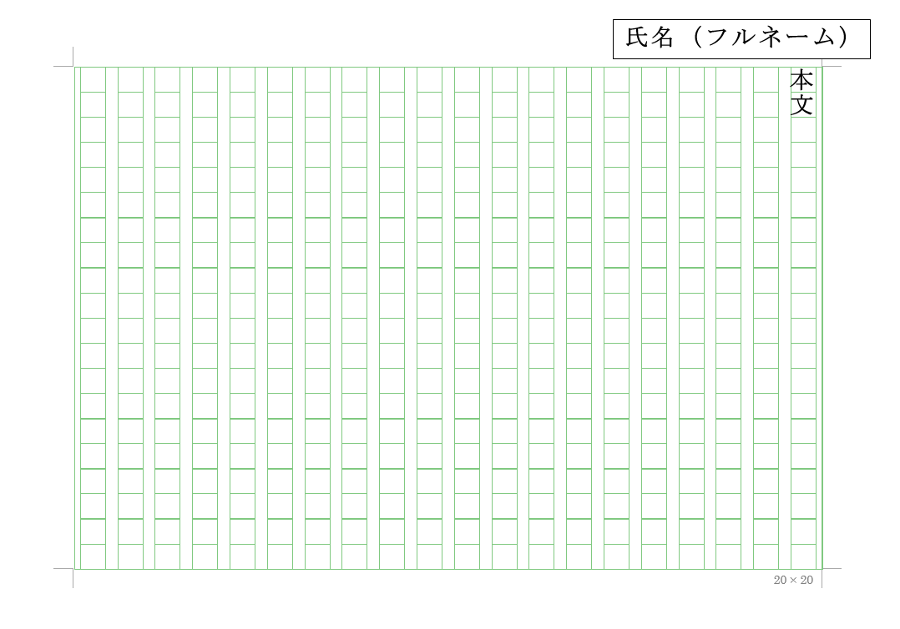
2枚目
【応募にあたっての注意点】
1. 作品は、400字詰め原稿用紙または、本会ホームページより
ダウンロードした原稿用紙（個人応募用）を利用してください。
1枚目
2. 作品の文字数は、800字から1,200字以内で作成し、
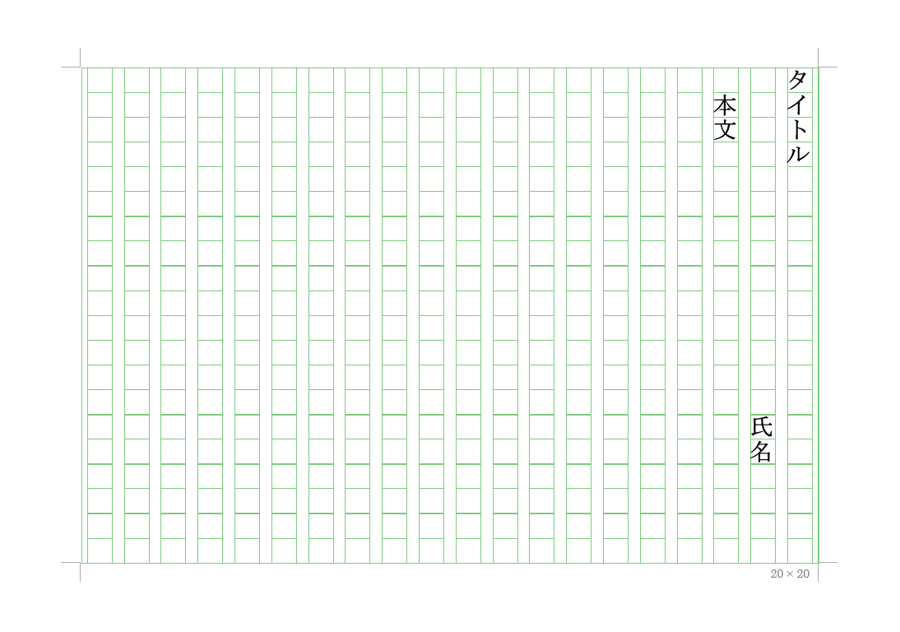
応募用紙の⑩に文字数を記入してください。
3. 作品はホチキス止めをせず、下記の通り記入をお願いします。
①1 枚 目：1行目にタイトル、2行目に氏名、3行目から本文を書く。
②2枚目以降：右上に氏名（フルネーム）を記入。

